画面遷移図
ドキュメント名 |  | ネット買取管理 基本設計書 | セクション
プロジェクト名 |  | サイトリニューアル | 作成者 | 城下 | 作成日 | 2025-05-21 | 更新者 | 石川 | 更新日 | 2025-09-20

 | 画面遷移図（管理画面）

会員詳細
※会員管理
この設計書範囲外
グローバル
メニュー
M07-01 買取一覧
検索入力
M07-04
手動メール通知
M07-03 買取情報編集
手動メール通知を
クリック
検索結果
入力画面
メール通知を
クリック
送信を
クリック
【新規】
確認画面
買取依頼者氏名を
クリック

CSV出力

M07-10
戻しリストPDF
M07-09
戻しリストCSV
M07-08
買取商品（キャンセル）CSV
M07-07
買取商品（売買成立）CSV
M07-05
入金CSV
M07-06
買取商品一覧CSV
M07-02
古物台帳入力用CSV

M07-10
買取商品履歴

検索入力
M07-11,12 買取商品履歴CSV

検索結果

買取一覧
（検索入力）
買取一覧
(検索結果)

「メールを作成」
押下
「メールを作成」
押下

買取一覧(検索入力)
ドキュメント名 |  |  |  |  | ネット買取管理 基本設計書 |  |  |  | セクション
プロジェクト名 |  |  |  |  | サイトリニューアル |  |  |  | 作成者 |  | 城下 |  | 作成日 | 2025-05-21 | 更新者 | 石川 | 更新日 | 2025-09-20

機能No |  |  | M07-01 |  | 機能名 |  | 買取一覧(検索入力) |  |  |  |  |  | 概要 | ネット買取情報の検索および一覧の参照が可能

 | レイアウト図
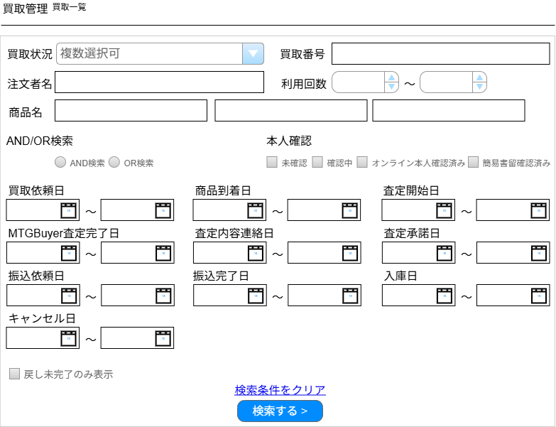

(1)

(2)

(3)
(4)
(5)

(6)
(7)
(8)

(9)
(10)

(11)
(12)
(13)
(14)
(15)
(16)

(17)
(18)
(19)
(20)
(21)
(22)

(23)
(24)
(25)
(26)
(27)
(28)

(29)
(30)

(31)
(32)

(33)

 | カスタマイズ説明
 | 現行の買取検索一覧をベースに下記のカスタマイズを行う
 |  | ・期間絞り込みに初期情報を入れる(リプレイス後の初期情報は設計で確定とする。)
 |  |  | ※現行サイトへのエンハンスでは「3ヶ月前」を設定済み。
 |  | ・使用頻度小の項目はデフォルトで折りたたまれた状態で表示されるようにする
 |  |  | →不要な項目を削除して、折り畳みは行わない
 |  |  | →本人確認日、振込失敗日、査定中断日、査定再開日は削除
 |  |  | ①使用頻度大
 |  |  |  | 商品到着日、買取依頼日、振込完了日、査定内容連絡日、MTGBuyer査定完了日
 |  |  | ②使用頻度中
 |  |  |  | 仕入れ完了日、査定承諾日
 |  |  | ③使用頻度小
 |  |  |  | 本人確認日、振込失敗日、キャンセル日、査定開始日、査定中断日、査定再開日、振込依頼日
 | ・ | カスタマイズ要件に記載の内容以外は現行踏襲とする

 | 処理概要（★はカスタマイズ項目）
 | ★ | 使用頻度小の検索項目を削除する
 |  | ・ | 本人確認日、振込失敗日、査定中断日、査定再開日は削除

 | ・ | 検索ボタン押下時、フォーム内容の入力チェックをサーバ側で行う

 | ★ | ステータスについて
 |  | ・ | 追加ステータスについては「別添資料_ネット買取管理ステータス」シートを参照
 |  | ・ | 追加されたステータスをステータスプルダウンに表示することで、追加されたステータスでの検索ができるようにする
 |  | ・ | 仕入れ完了ステータスは入庫ステータスに名称変更する、そのため仕入れ完了日も入庫日となる

 | ★ | 戻し未完了のみ表示チェックボックスを追加
 |  | ・ | 棚戻しを行っていない買取で絞るため、戻し未完了のみ表示チェックボックスを追加する

 | ・ | 現行踏襲処理は検索画面表示のみのためとくに記載なし

 | 識別ID |  |  | ラベル |  | 書式・制限 |  | 必須 |  | 最大文字数 または最大値 |  | 初期値 |  | 画面部品の説明
 | 1 |  |  | 買取状況 |  | 複数選択(セレクトボックス) |  | - |  | - |  | - |  | 表示ステータスについては「別添資料_ネット買取管理ステータス」シートを参照
 | 2 |  |  | 買取番号 |  | 半角・全角 |  | - |  | 50 |  | -
 | 3 |  |  | 注文者名 |  | 半角・全角 |  | - |  | - |  | -
 | 4 |  |  | 利用回数(From) |  | 数値 |  | - |  | - |  | - |  | 1以上を指定
 | 5 |  |  | 利用回数(To) |  | 数値 |  | - |  | - |  | - |  | 1以上を指定
 | 6 |  |  | 商品名(1) |  | 半角・全角 |  | - |  | - |  | -
 | 7 |  |  | 商品名(2) |  | 半角・全角 |  | - |  | - |  | -
 | 8 |  |  | 商品名(3) |  | 半角・全角 |  | - |  | - |  | -
 | 9 |  |  | AND/OR検索 |  | 単一選択(ラジオボタン) |  | - |  | - |  | - |  | 「商品名(1)」から「商品名(3)」に対する検索条件を設定
 | 10 |  |  | 本人確認 |  | 複数選択(チェックボックス) |  | - |  | - |  | - |  | 本人確認ステータスマスタの内容を表示
 | 11 |  |  | 買取依頼日(From) |  | 日付(yyyy/mm/dd) |  | - |  | - |  | 当日から3か月前 |  | カレンダー選択
 | 12 |  |  | 買取依頼日(To) |  | 日付(yyyy/mm/dd) |  | - |  | - |  | - |  | カレンダー選択
 | 13 |  |  | 商品到着日(From) |  | 日付(yyyy/mm/dd) |  | - |  | - |  | - |  | カレンダー選択
 | 14 |  |  | 商品到着日(To) |  | 日付(yyyy/mm/dd) |  | - |  | - |  | - |  | カレンダー選択
 | 15 |  |  | 査定開始日(From) |  | 日付(yyyy/mm/dd) |  | - |  |  |  | (空白) |  | カレンダー選択
 | 16 |  |  | 査定開始日(To) |  | 日付(yyyy/mm/dd) |  | - |  |  |  | (空白) |  | カレンダー選択
 | 17 |  |  | MTGBuyer査定完了日(From) |  | 日付(yyyy/mm/dd) |  | - |  | - |  | - |  | カレンダー選択
 | 18 |  |  | MTGBuyer査定完了日(To) |  | 日付(yyyy/mm/dd) |  | - |  | - |  | - |  | カレンダー選択
 | 19 |  |  | 査定内容連絡日(From) |  | 日付(yyyy/mm/dd) |  | - |  | - |  | - |  | カレンダー選択
 | 20 |  |  | 査定内容連絡日(To) |  | 日付(yyyy/mm/dd) |  | - |  | - |  | - |  | カレンダー選択
 | 21 |  |  | 査定承諾日(From) |  | 日付(yyyy/mm/dd) |  | - |  | - |  | - |  | カレンダー選択
 | 22 |  |  | 査定承諾日(To) |  | 日付(yyyy/mm/dd) |  | - |  | - |  | - |  | カレンダー選択
 | 23 |  |  | 振込依頼日(From) |  | 日付(yyyy/mm/dd) |  | - |  |  |  | (空白) |  | カレンダー選択
 | 24 |  |  | 振込依頼日(To) |  | 日付(yyyy/mm/dd) |  | - |  |  |  | (空白) |  | カレンダー選択
 | 25 |  |  | 振込完了日(From) |  | 日付(yyyy/mm/dd) |  | - |  | - |  | - |  | カレンダー選択
 | 26 |  |  | 振込完了日(To) |  | 日付(yyyy/mm/dd) |  | - |  | - |  | - |  | カレンダー選択
 | 27 |  |  | 入庫日(From) |  | 日付(yyyy/mm/dd) |  | - |  | - |  | - |  | カレンダー選択 仕入完了日を入庫日と名称変更
 | 28 |  |  | 入庫日(To) |  | 日付(yyyy/mm/dd) |  | - |  | - |  | - |  | カレンダー選択 仕入完了日を入庫日と名称変更
 | 29 |  |  | キャンセル日(From) |  | 日付(yyyy/mm/dd) |  | - |  |  |  | (空白) |  | カレンダー選択
 | 30 |  |  | キャンセル日(To) |  | 日付(yyyy/mm/dd) |  | - |  |  |  | (空白) |  | カレンダー選択
 | 31 |  |  | 戻し未完了のみ表示 |  | 単一選択(チェックボックス) |  | - |  | - |  | - |  | 買取情報の棚戻し状況が未のものだけ表示する
 | 32 |  |  | 検索条件をクリア |  | リンク |  | - |  | - |  | - |  | 入力された各項目の値を空白にする
 | 33 |  |  | 検索する > |  | ボタン |  | - |  | - |  | - |  | 入力項目一覧で設定された値をもとに検索を実行する
 | 34 |  |  | 本人確認日(From) |  | 日付(yyyy/mm/dd) |  | - |  |  |  | (空白) |  | ※カスタマイズ対応、項目を除去する
 | 35 |  |  | 本人確認日(To) |  | 日付(yyyy/mm/dd) |  | - |  |  |  | (空白) |  | ※カスタマイズ対応、項目を除去する
 | 36 |  |  | 振込失敗日(From) |  | 日付(yyyy/mm/dd) |  | - |  |  |  | (空白) |  | ※カスタマイズ対応、項目を除去する
 | 37 |  |  | 振込失敗日(To) |  | 日付(yyyy/mm/dd) |  | - |  |  |  | (空白) |  | ※カスタマイズ対応、項目を除去する
 | 38 |  |  | 査定中断日(From) |  | 日付(yyyy/mm/dd) |  | - |  |  |  | (空白) |  | ※カスタマイズ対応、項目を除去する
 | 39 |  |  | 査定中断日(To) |  | 日付(yyyy/mm/dd) |  | - |  |  |  | (空白) |  | ※カスタマイズ対応、項目を除去する
 | 40 |  |  | 査定再開日(From) |  | 日付(yyyy/mm/dd) |  | - |  |  |  | (空白) |  | ※カスタマイズ対応、項目を除去する
 | 41 |  |  | 査定再開日(To) |  | 日付(yyyy/mm/dd) |  | - |  |  |  | (空白) |  | ※カスタマイズ対応、項目を除去する

買取一覧(検索結果)
ドキュメント名 |  |  |  |  |  |  | ネット買取管理 基本設計書 |  |  |  |  |  | セクション
プロジェクト名 |  |  |  |  |  |  | サイトリニューアル |  |  |  |  |  | 作成者 |  | 城下 |  | 作成日 |  | 2025-05-21 | 更新者 | 石川 | 更新日 | 2025-09-20

機能No |  |  | M07-01 |  |  |  | 機能名 |  | 買取一覧(検索結果) |  |  |  |  |  |  |  | 概要 |  | ネット買取情報の検索および一覧の参照が可能

 | レイアウト図

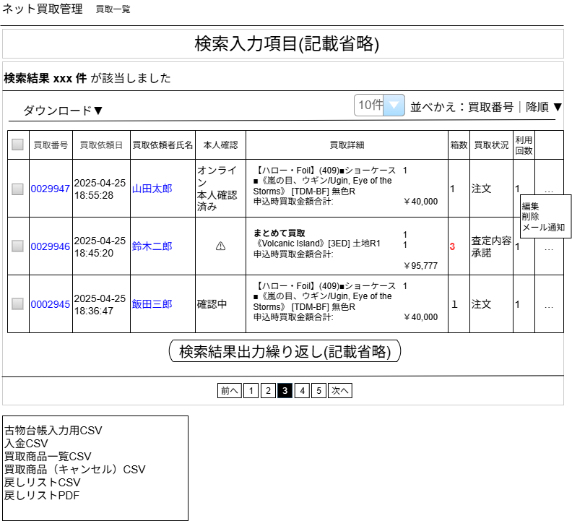

(1)

(4)
(5)
(2)
(3)

(6)
(7)
(8)
(9)
(10)
(14)
(15)
(16)

(11)
(12)

(17)
(13)
(18)
(19)
(20)

(21)

(22)

(23)
ダウンロードリンクをクリックすると左記のリストが表示される
(24)
(25)
(26)
(27)

ネット買取管理

(28)

 | カスタマイズ説明
 | 現行機能をベースに下記のカスタマイズを行う
 | 商品出力
 |  | ・「売買成立した情報のみ」、「キャンセルのみ（一部キャンセル商品も含む）」のいずれかを選択して出力できるようにする
 |  | ※商品出力に関する備考
 |  |  | 現行システムでの各CSVの出力項目と、運用上の用途は下記の通り

 |  |  | ・CSV出力項目
 |  |  |  | 項目：日付,受注番号,氏名,住所,年齢,職業,電話番号,身分証,点数,金額,区別,品目,特徴,利用回数,前回利用日
 |  |  |  | 用途：警察提出用（古物台帳の用途)

 |  |  | ・入金CSV出力
 |  |  |  | 項目：受注番号,送料,査定額,銀行名,支店名,口座種別,口座番号,受取人口座名義,振込金額,オンライン本人確認区分
 |  |  |  | 用途：振込担当者用

 |  |  | ・買取商品一覧CSV出力
 |  |  |  | 項目：商品コード,在庫増減数,商品名,販売価格,買取価格,言語ID,略称タグ,レアリティ,状態
 |  |  |  | 用途：仕入れ業務用

 | 棚戻し業務について
 |  | ・ | 店頭買取とネット買取の棚戻し業務は画面を合わせずにそれぞれ別々に戻す形とする。
 |  | ・ | 棚戻し業務用のCSVの抽出対象選定
 |  |  | 買取検索一覧から棚戻し抽出対象を選択し、CSVまたはPDFのピック表で出力する。
 |  | ・ | 「棚戻し業務用」のCSV出力後の入庫前訂正対応
 |  |  | 複数の買取をマージする都合、一意でどの買取を修正とするか絞り込めないデータが出てくる。
 |  |  | 上記の場合は、差が発生していた商品について、買取データを順々に訂正するという運用で対応する。

 | ・ | カスタマイズ要件に記載の内容以外は現行踏襲とする

 | 処理概要（★はカスタマイズ項目）

 | ★ | 箱数の追加（エンハンス対応）
 |  | ・ | 箱数を一覧に表示する、3個以上は赤太字にする

 | ・ | ダウンロードファイルについて
 |  | ★ | CSVダウンロードをダウンロードという名称に変更し、以下の内容をダウンロード可能とする

 |  |  |  | 現行 |  |  |  |  |  | リニューアル後（全体的に出力の文字省略、一部名称変更）
 |  |  |  |  | CSV出力 |  |  |  |  |  | 古物台帳入力用CSV |  |  |  |  |  |  | ←名称変更（CSV出力という名称だったが、用途の名称に変更）
 |  |  |  |  | 入金CSV出力 |  |  |  |  |  | 入金CSV
 |  |  |  |  | 買取商品一覧CSV出力 |  |  |  |  |  | 買取商品一覧CSV
 |  |  |  |  |  |  |  |  |  |  | 買取商品（キャンセル）CSV |  |  |  |  |  |  | ←追加
 |  |  |  |  |  |  |  |  |  |  | 戻しリストCSV |  |  |  |  |  |  | ←追加
 |  |  |  |  |  |  |  |  |  |  | 戻しリストPDF |  |  |  |  |  |  | ←追加

 |  | ・ | 古物台帳入力用CSV出力
 |  |  | ・ | 選択された買取データについて出力する
 |  |  | ★ | 住所に住所3を追加する
 |  |  | ★ | 現行は順不同だが、買取番号順の出力とする

 |  | ・ | 入金CSV出力
 |  |  | ・ | 選択された買取データについて出力する
 |  |  | ★ | 住所に住所3を追加する

 |  | ・ | 買取商品一覧CSV出力
 |  |  | ・ | 選択された買取データについて出力する
 |  |  | ・ | 買取明細のうち売却フラグが「売却する」であるもの
 |  |  | ・ | 並び順は[通常買取明細、個別入力明細]の順で、商品IDの昇順、[商品コードが存在する、商品コードが存在しない]の順、状態の昇順

 |  | ★ | 買取商品（キャンセル）CSVをダウンロード可能とする
 |  |  | ・ | 買取商品一覧CSVと同様のフォーマットで、以下の条件に一致する商品を出力する
 |  |  |  | （項目名の「在庫増減数」のみ「キャンセル数」に変更する）
 |  |  |  | ① | 一覧のチェックボックスでチェック済みの買取情報に紐づく商品
 |  |  |  | ② | 買取状況が「キャンセル済み」でないかつ
 |  |  |  |  | 買取明細（えらんで買取、まとめて買取、個別入力商品）の売却状態が「売却しない」になっているもの（売却状態が「未定」のものは含まない）

 |  | ★ | 戻しリストCSV、戻しリストPDFをダウンロード可能とする
 |  |  | ・ | 新たに棚戻し済みフラグを設け、戻しリストCSVまたはPDF出力を行った買取情報は、フラグを「棚戻し済み」とする
 |  |  | ・ | 「入庫待ち」「入庫済み」ステータス以外の買取情報を戻しリストCSVまたはPDF出力の対象にした場合はエラーとする
 |  |  |  | ・ | 識別ID:28のようにエラーを出力する
 |  |  | ・ | 戻しリストCSVまたはPDFの出力は、チェックした買取情報の実在庫情報を参照し出力する（買取明細ではない）
 |  |  | ・ | 出力項目は「【新規】戻しリストCSV」シート参照
 |  |  |  | ・ | 並び順は金額閾値の昇順(最後にサプライ)が最優先となる
 |  |  |  | ・ | 金額閾値内の並び順は以下の通りとなる
 |  |  |  |  | ・ | 棚番（昇順、支店の場合は棚番のソートは行わない）
 |  |  |  |  | ・ | 言語（日→英→他言語）
 |  |  |  |  | ・ | 状態（NM→HP）
 |  |  |  |  | ・ | Foilフラグ（非Foil→Foil）
 |  |  |  |  | ・ | 略称タグ（昇順）
 |  |  |  |  | ・ | レアリティ（M→C）
 |  |  |  |  | ・ | 色（マスターデータ色順参照）
 |  |  |  |  | ・ | 設定されている略称タグについてコレクター番号でのソートだった場合、コレクター番号（昇順）
 |  |  |  |  | ・ | 設定されている略称タグについてアルファベットでのソートだった場合、英語のカード名（昇順）

 | 識別ID |  |  | ラベル |  |  |  | 書式・制限 |  |  |  | 必須 |  | 最大文字数 または最大値 |  | 初期値 |  |  | 画面部品の説明
 | 1 |  |  | 該当件数 |  |  |  | 文字列 |  |  |  | - |  | - |  | - |  |  | 買取一覧(検索入力)で設定された条件に合致する買取の件数
 | 2 |  |  | ダウンロード▼ |  |  |  | リンク |  |  |  | - |  | - |  | - |  |  | CSVダウンロードからダウンロードへ名称変更 クリックすると、識別ID:22～27のツールチップを表示/非表示する
 | 3 |  |  | 件数 |  |  |  | 数値 |  |  |  | - |  | - |  | - |  |  | 選択肢: 10件 50件 100件 300件 500件 1000件 2000件 10000件 12000件
 | 4 |  |  | 並べかえ: 項目 |  |  |  | リンク |  |  |  | - |  | - |  | - |  |  | 選択肢: 買取番号 注文日時
 | 5 |  |  | 並べ替え: ソート順 |  |  |  | リンク |  |  |  | - |  | - |  | - |  |  | 選択肢: 昇順 降順
 | 6 |  |  | 買取情報の選択 |  |  |  | チェックボックス |  |  |  | - |  | - |  | - |  |  | タイトル部分のチェックボックスをチェックすると一覧に表示されている買取情報を一括でチェックを付ける/はずす チェックあり: 各CSV出力の対象に設定 チェックなし: 各CSV出力の対象外に設定
 | 7 |  |  | 買取番号 |  |  |  | リンク |  |  |  | - |  | - |  | - |  |  | クリックすると、当該の買取編集画面に遷移する
 | 8 |  |  | 買取依頼日 |  |  |  | ラベル |  |  |  | - |  | - |  | -
 | 9 |  |  | 買取依頼者氏名 |  |  |  | リンク |  |  |  | - |  | - |  | - |  |  | クリックすると、注文者名に当該の買取依頼者が自動設定された 買取一覧(検索結果)画面に遷移する
 | 10 |  |  | 本人確認 |  |  |  | ラベル |  |  |  | - |  | - |  | - |  |  | ⚠️（未確認）、確認中、オンライン本人確認済み、簡易書留確認済みが表示される
 | 11 |  |  | 買取詳細 商品名 |  |  |  | ラベル |  |  |  | - |  | - |  | - |  |  | まとめて買取の場合は太字にする
 | 12 |  |  | 買取詳細 数量 |  |  |  | ラベル |  |  |  | - |  | - |  | -
 | 13 |  |  | 買取詳細 申込時買取金額合計 |  |  |  | ラベル |  |  |  | - |  | - |  | -
 | 14 |  |  | 箱数 |  |  |  | ラベル |  |  |  | - |  | - |  | - |  |  | 3以上の場合は赤太字にする
 | 15 |  |  | 買取状況 |  |  |  | ラベル |  |  |  | - |  | - |  | - |  |  | 表示ステータスについては「別添資料_ネット買取管理ステータス」シートを参照
 | 16 |  |  | 利用回数 |  |  |  | ラベル |  |  |  | - |  | - |  | -
 | 17 |  |  | …(三点リーダー) |  |  |  | リンク |  |  |  | - |  | - |  | - |  |  | クリックすると、識別ID:15「編集」、識別ID:16「削除」、識別ID:17「メール通知」のツールチップを表示/非表示する
 | 18 |  |  | 編集 |  |  |  | リンク |  |  |  | - |  | - |  | - |  |  | クリックすると、当該の買取編集画面に遷移する
 | 19 |  |  | 削除 |  |  |  | リンク |  |  |  | - |  | - |  | - |  |  | クリックすると、当該の買取情報削除を確認するJavaScriptポップアップを表示 「買取番号[xxxxx] を削除してもよろしいですか？」 「OK」押下で削除を実行する
 | 20 |  |  | メール通知 |  |  |  | リンク |  |  |  | - |  | - |  | - |  |  | クリックすると、当該の買取に対するメール通知設定画面に遷移する
 | 21 |  |  | ページング |  |  |  | ボタン |  |  |  | - |  | - |  | - |  |  | 表記されている番号の買取一覧ページに遷移する ※現在表示中のページ番号はハイライト、クリックできないようにする
 | 22 |  |  | 古物台帳入力用CSV |  |  |  | リンク |  |  |  | - |  | - |  | - |  |  | CSV出力から名称変更 出力内容は古物台帳入力用CSV出力項目シート参照
 | 23 |  |  | 入金CSV |  |  |  | リンク |  |  |  | - |  | - |  | - |  |  | 出力内容は入金CSV出力項目シート参照
 | 24 |  |  | 買取商品一覧CSV |  |  |  | リンク |  |  |  | - |  | - |  | - |  |  | 出力内容は買取商品一覧CSV出力項目シート参照
 | 25 |  |  | 買取商品（キャンセル）CSV |  |  |  | リンク |  |  |  | - |  | - |  | - |  |  | 新規追加 出力内容は【新規】買取商品一覧（キャンセル）CSV出力項目シート参照
 | 26 |  |  | 戻しリストCSV |  |  |  | リンク |  |  |  | - |  | - |  | - |  |  | 新規追加 出力内容は【新規】戻しリストCSVシート参照
 | 27 |  |  | 戻しリストPDF |  |  |  | リンク |  |  |  | - |  | - |  | - |  |  | 新規追加 出力内容は【新規】戻しリストPDFシート参照
 | 28 |  |  | 戻しリストCSV出力エラー |  |  |  | ラベル |  |  |  | - |  | - |  | - |  |  | ・戻しリストCSVまたはPDF出力時、「入庫待ち」「入庫済み」ステータス以外が対象に選ばれていた場合はエラーとする

【新規】戻しリストPDF出力
ドキュメント名 |  |  |  |  |  | ネット買取管理 基本設計書 |  |  |  | セクション
プロジェクト名 |  |  |  |  |  | サイトリニューアル |  |  |  | 作成者 |  | 石川 |  | 作成日 |  | 2025-09-20 | 更新者 | 石川 | 更新日 | 2025-09-20

機能No |  |  | M07-08 |  |  | 機能名 | 【新規】戻しリストPDF出力 |  |  |  |  |  |  | 概要 |  | ネット買取情報のPDF出力

 | レイアウト図
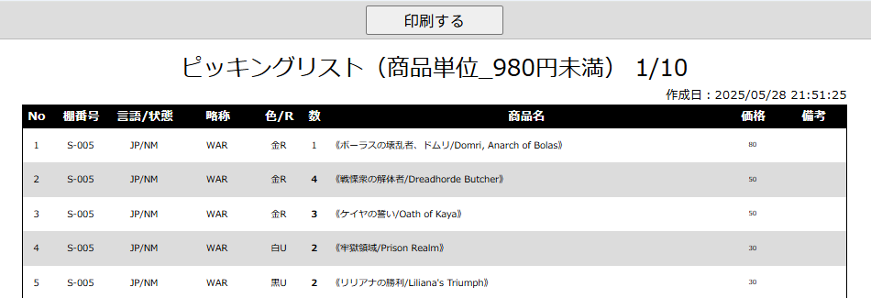
(1)
(2)

(5)
(6)
(7)
(8)
(9)
(10)
(11)
(3)
(4)

(12)
(13)

結果出力繰り返し（記載省略）

結果出力繰り返し（記載省略）

結果出力繰り返し（記載省略）

(15)

結果出力繰り返し（記載省略）

(14)

 | カスタマイズ説明
 | ・ | カスタマイズ要件
 |  | ・ | 在庫指示リスト内の在庫移動データのピッキングリスト情報をポップアップにて表示する
 |  | ・ | 本店3F,2F,B2Fや支店で閾値が異なるため、マスターデータ管理にて、店舗ごとに金額の閾値を分けられるようにする
 |  |  | →フォーマットがそれぞれ3F,2F,B2Fで異なるものとなる

 |  | 備考
 |  |  | ３F在庫 現行運用での金額の閾値について
 |  |  | シングルカード
 |  |  |  | 低額：4800円未満
 |  |  |  | 高額：4800円以上
 |  |  |  | 金庫：基本的にEC在庫で500万以上のものを保管。あとは備品などを入れている
 |  |  | シングルカード以外
 |  |  |  | 倉庫：2Fに置ききれない（商品化していない）サプライパックボックス等を保管

 | ・ | カスタマイズ要件に記載の内容以外は現行踏襲とする。

 | 処理概要（★はカスタマイズ項目）

 | ・ | 表示制御
 |  | ・ | ページ内で印刷に最適化した状態でページを表示する
 |  |  | ・ | 「印刷する」ボタン(1)を印刷範囲に含まない

 | ・ | 印刷ボタン
 |  | ・ | PC端末の印刷ダイアログが表示され、印刷を実行する

 | ・ | 印刷対象取得
 |  |  | ★ | 一覧画面で選択された買取情報に紐づく実在庫情報を、対象店舗ごとに指定された閾値情報+サプライで分けて取得する
 |  |  | ・ | サプライ品でない場合は商品名から略称・言語・状態・色・レアリティを取り除く
 |  |  | ・ | 商品名内に[略称タグ]が含まれない場合は[～]（[]内にある文字を[]ごと）を削除
 |  |  | ・ | 並び順は金額閾値の昇順(最後にサプライ)が最優先となる
 |  |  | ・ | 金額閾値内の並び順は以下の通りとなる
 |  |  |  | ・ | 棚番（昇順、支店の場合は棚番のソートは行わない）
 |  |  |  | ・ | 言語（日→英→他言語）
 |  |  |  | ・ | 状態（NM→HP）
 |  |  |  | ・ | Foilフラグ（非Foil→Foil）
 |  |  |  | ・ | 略称タグ（昇順）
 |  |  |  | ・ | レアリティ（M→C）
 |  |  |  | ・ | 色（マスターデータ色順参照）
 |  |  |  | ・ | 設定されている略称タグについてコレクター番号でのソートだった場合、コレクター番号（昇順）
 |  |  |  | ・ | 設定されている略称タグについてアルファベットでのソートだった場合、英語のカード名（昇順）

 | 識別ID |  |  | ラベル |  |  |  | 書式・制限 | 必須 |  | 最大値 |  | 初期値 |  | 画面部品の説明
 | 1 |  |  | 印刷する |  |  |  | ボタン | - |  | - |  | - |  | ボタンを押下すると、PC端末の印刷ダイアログが表示され、印刷を開始する
 | 2 |  |  | 商品仕訳 |  |  |  | ラベル | - |  | - |  | - |  | 店舗ごとの閾値（ネット買取管理の場合は本店しかないため本店の閾値）とサプライを出力 ●●円未満、●●円以上▲▲円未満、■■円以上、サプライ 閾値の表示も基準価格を参照して行う（セール中で金額が変わっても棚を移動することはないため）
 | 3 |  |  | ページング |  |  |  | ラベル | - |  | - |  | - |  | 閾値ごとのページ数を表示
 | 4 |  |  | 作成日時 |  |  |  | ラベル | - |  | - |  | - |  | ピッキングリストを作成した日時 ※「ピッキングリスト印刷」ボタンを押した日時
 | 5 |  |  | 行番号 |  |  |  | ラベル | - |  | - |  | - |  | 各ページ毎に商品に割り振られる行番号
 | 6 |  |  | 棚番号 |  |  |  | ラベル | - |  | - |  | - |  | 本店のみ
 | 7 |  |  | 言語 / 状態 |  |  |  | ラベル | - |  | - |  | - |  | Foilの場合はFoilをつけて、言語/状態の形式で出力する（例: FoilJP/NM）、サプライ品の場合は「サプライ品」と表示
 | 8 |  |  | 略称 |  |  |  | ラベル | - |  | - |  | - |  | サプライ品の場合は表示しない
 | 9 |  |  | 色 / R |  |  |  | ラベル | - |  | - |  | - |  | 商品名から取り出した色とレアリティを出力（例: 金R）
 | 10 |  |  | 数 |  |  |  | ラベル | - |  | - |  | - |  | 商品点数
 | 11 |  |  | 商品名 |  |  |  | ラベル | - |  | - |  | - |  | サプライ品でない場合は商品名から略称・言語・状態・色・レアリティを取り除く
 | 12 |  |  | 価格 |  |  |  | ラベル | - |  | - |  | - |  | 基準価格を表示する
 | 13 |  |  | 備考 |  |  |  | ラベル | - |  | - |  | - |  | 備考
 | 14 |  |  | ページ内個数小計 |  |  |  | ラベル | - |  | - |  | - |  | ページ内の商品個数の総計

買取情報編集
ドキュメント名 |  |  |  |  |  |  | ネット買取管理 基本設計書 |  |  |  |  | セクション
プロジェクト名 |  |  |  |  |  |  | サイトリニューアル |  |  |  |  | 作成者 |  | 城下 |  |  | 作成日 |  | 2025-05-21 | 更新者 | 石川 | 更新日 | 2025-09-20

機能No |  |  | M07-03 |  |  |  | 機能名 |  |  | 買取情報編集 |  |  |  |  |  |  | 概要 |  | ネット買取情報の編集を行う

 | レイアウト図
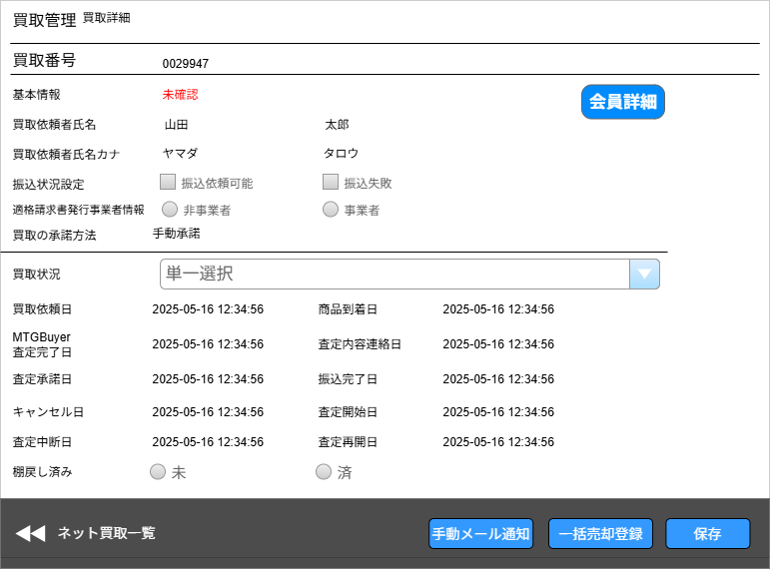

(1)

(2)
(3)

(4)
(5)

(6)
(7)
(8)
(9)

(10)

(11)

(12)
(14)
(15)
(16)

(13)

 | カスタマイズ説明
 | 現行の買取情報編集機能をベースに下記カスタマイズを行う

 | 商品登録について
 |  | ・カードについては登録不可とし、サプライ品のみ登録可能とする。
 |  |  | ※えらんで買取の時にサプライ品がMTGBuyerから登録できないため

 |  | ・MTG BuyerよりNM、SP、MP、HP以外の状態を「その他」規格で登録できるようにする
 |  |  | →商品マスタ側でその他規格を運用しないことに決まったため要件削除

 | 入庫済みステータスへの変更について
 |  | ・ | 手作業では変更できないステータスとする
 |  |  | →手動入庫も可能

 | 在庫自動反映について
 |  | ・ | バッチにて、入金済み・入庫待ちステータスの場合、入庫済みにステータス変更し、EC-CUBEに在庫が入庫される
 |  | ・ | 運用想定として、店頭に並べる際はEC-CUBEに入庫された商品を、在庫移動・振替機能により、スマレジに在庫移動する
 |  | ・ | 未在庫商品がある買取データの場合は在庫反映対象とせず入庫待ちとする→ステータスを未登録在庫ありとする
 |  | ・ | 買取された商品のうち、既に登録されている商品の場合はそのまま在庫化する

 | ステータス変更権限について
 |  | ・ | 経理は「払い出しのステータス」を編集できるように権限を分ける
 |  |  | →経理が払い出しのステータスにしているわけではないので権限はわけない
 |  | ・ | 在庫入庫者は「入庫のステータス」を編集できるように権限を分ける
 |  |  | →入庫の特別な権限は不要

 | ステータスについて
 |  | 査定系のステータス＞払い出しのステータス＞入庫のステータス
 |  | ・ | 上記の順番とし、飛び越えたステータスにならないように制御を入れる
 |  |  | →入庫済みになったもののみ、その他のステータスに変更できないようにする
 |  | ・ | ステータスの種類は下記を想定 ※ステータスのフローや項目について設計にて行う
 |  |  | 査定系のステータス
 |  |  | [注文、商品到着、査定中、査定中断、査定再開、MTGBuyer査定完了、査定内容連絡済み、査定内容承諾]
 |  |  | ↓
 |  |  | 払い出しのステータス
 |  |  | [振込依頼済み、振込完了]
 |  |  | ↓
 |  |  | 入庫のステータス

 |  | 例外運用
 |  |  | ・払い出し完了後にカードの規格誤り等が判明し、差額が生じた場合には、追加払い出し対応を行うことがある
 |  |  |  | カード商品の変更は、在庫移動で振替をする(ステータスの差し戻しは行わない)
 |  |  |  | 差額の払い出しは、EC-CUBE外で管理し、買取情報には追加払い出し対応のメモを記入できるようにする

 | 更新日について
 |  | ・ | データ出力日時が入庫日となる
 |  |  | →ネット買取はデータ出力日は持っておらず、仕入れ完了日を入庫日とする
 |  | ・ | 払い出しについては、EC-CUBE上にデータがないため新規に項目を追加する（払い出し日時）
 |  |  | →振込完了日がすでに存在するためそちらを利用する

 | ・ | カスタマイズ要件に記載の内容以外は現行踏襲とする

 | カスタマイズ処理概要

 | ・ | ステータス変更処理について
 |  | ・ | 振込依頼済みステータスに変更時に以下の状態の場合に更新不可
 |  |  | ★ | 買取依頼者情報＞身分証明書が未登録以外になっていなければ更新不可（エンハンス対応）
 |  |  | ・ | 古物営業法における本人確認が必要な買取金額以上、かつ本人確認状態が未確認または確認中の場合は更新不可

 |  | ★ | 振込完了ステータスに変更時、以下の処理を行う
 |  |  | ・ | 振込完了メールを自動送信する
 |  |  | ・ | 二度メールが飛ばないように、過去に振込完了にしたステータス変更履歴がある場合はメール送信を行わない
 |  |  | ・ | 売却しない、になっている明細について実在庫情報を削除する |  |  |  |  |  |  |  |  |  |  |  |  |  |  |  |  |  |  |  | 2026/4/30木村：買取承諾時に売却する商品のみ実在庫をつくるようになったため、削除処理をなくす
 |  |  |  | ・ | 実在庫情報はMTGBuyerで査定を完了した際に作成されるが、買取依頼者が「売却しない」を選択した商品についても実在庫情報があるため
 |  |  |  |  | 「売却しない」を選択した商品については実在庫情報を削除する
 |  |  |  | ・ | 振込完了で上記の処理を行う理由としては、振込が完了した時点でネット買取は売却状態が変動しないものとみなすため
 |  |  | ・ | 振込完了ステータスに変更時、入庫待ちの判定を行う
 |  |  |  | ・ | 個別入力商品情報について、すべて実在庫情報が登録済みの場合はステータスを「入庫待ち」そうでない場合は「未登録在庫あり」とする

 |  | ★ | 査定内容承諾ステータスに変更時、以下の処理を行う |  |  |  |  |  |  |  |  |  |  |  |  |  |  |  |  |  |  |  |  | 2026/4/30木村：自動承諾で管理画面から査定内容承諾にしたときに、明細から実在庫を作成する。
 |  |  | ・ | 選んで買取とまとめて買取の売却する商品の明細から実在庫と実在庫履歴を洗い替えする。商品ID、言語ID、状態IDから商品規格を特定して実在庫と紐づける。
 |  |  | ・ | 二度実在庫を作成しないように、過去に査定内容承諾済みにしたステータス変更履歴がある場合は上記の実在庫作成を行わない

 |  | ★ | 入庫済みステータスについて
 |  |  | ・ | 仕入完了ステータスから入庫済みステータスに名称変更する（仕入完了日も入庫日に名称変更する）
 |  |  | ・ | 入庫済みステータスの場合は、他のステータスに変更できないようにする
 |  |  | ・ | 入庫済みステータスにした際、B06-01 買取自動入庫バッチと同様の入庫処理を行う
 |  |  |  | ・ | 実在庫情報を、本店のECCUBE在庫に登録する
 |  |  |  |  |  | 総在庫、総原価、原価単価の更新を行う
 |  |  |  | ・ | 在庫履歴を登録する
 |  |  |  |  |  | 仕入単価＝買取単価で登録
 |  |  |  |  |  | 登録元機能は「ネット買取」、登録元IDは査定IDを登録
 |  |  |  |  |  | 履歴の登録については、0202_基本設計仕様書(在庫管理機能).xlsxの「別添資料_在庫変動時の履歴作成について」シート参照
 |  |  |  | ・ | ネット買取情報の最終更新者を入庫済みボタンを押したユーザとする

 | ★ | 棚戻し済み
 |  | ・ | 棚戻し状態を出力する
 |  | ・ | ラジオボタンは非活性とし、現在選択されている状態を表示する
 |  | ・ | 棚戻し済みフラグの編集は、戻しリストCSVまたはPDFをダウンロードした際に棚戻し済みフラグを立てる

 | ・ | 一括売却登録について
 |  | ・ | ボタンをクリックすると、明細の売却状況をすべて「売却する」に変更する（特にチェック等はない）

 | ・ | 保存ボタン押下時の処理
 |  | ・ | 入力されたステータスへの更新
 |  | ・ | ステータス変更があった場合、ステータス変更履歴を登録する
 |  | ・ | 振込依頼可能フラグ、振込失敗フラグの更新
 |  | ・ | 送料、メモ、送料や商品の金額変更による査定金額合計の更新
 |  | ★ | サプライ品の追加、査定価格変更
 |  |  | ・ | サプライ品以外は編集できないようにする、またサプライ品も状態と数量は編集できないようにする
 |  |  | ・ | サプライ品の追加は選んで買取の方に追加される
 |  | ・ | 売却フラグの変更
 |  | ・ | 買取依頼者情報の変更
 |  | ★ | 実在庫情報のうち、増減数が入力されているものについて更新を行う
 |  |  | ・ | 増減数が入力されているものについて実在庫情報の変更履歴を登録する
 |  | ★ | 実在庫情報のうち、新規で商品が追加された場合は実在庫情報の登録と履歴の登録を行う
 |  | ★ | 実在庫情報登録または更新時、買取価格を適切に移動させ買取合計金額と実在庫情報の買取金額の合計（実在庫の明細ごとの小計の合計）が一致するようにする
 |  |  | 選んで買取明細の明細内容変更に伴う実在庫情報への反映は行わない。 |  |  |  |  |  |  |  |  |  |  |  |  |  |  |  |  |  |  |  |  | 2026/4/30木村：買取承諾時に実在庫がつくられるため、反映は不要であることを明示

 | 識別ID |  |  | ラベル |  |  |  |  | 書式・制限 |  | 必須 |  | 最大文字数 または最大値 |  | 初期値 |  |  |  | 画面部品の説明
 | 1 |  |  | 買取番号 |  |  |  |  | ラベル |  | - |  | - |  | - |  |  |  | 買取一覧(検索結果)から引き継いだ買取番号を表示
 | 2 |  |  | 基本情報 |  |  |  |  | ラベル |  | - |  | - |  | - |  |  |  | 当該会員の本人確認状態を表示 未確認、確認中、オンライン本人確認済み、簡易書留確認済みが表示される
 | 3 |  |  | 会員詳細 |  |  |  |  | ボタン |  | - |  | - |  | - |  |  |  | 当該の会員番号を引き継いで、会員詳細画面へ遷移する
 | 4 |  |  | 買取依頼者氏名 |  |  |  |  | ラベル |  | - |  | - |  | - |  |  |  | 当該会員の氏名(漢字)を表示
 | 5 |  |  | 買取依頼者氏名カナ |  |  |  |  | ラベル |  | - |  | - |  | - |  |  |  | 当該会員の氏名(カナ)を表示
 | 6 |  |  | 振込依頼可能 |  |  |  |  | 単一選択(チェックボックス) |  | - |  | - |  | 振込依頼可能ならチェックをつける
 | 7 |  |  | 振込失敗 |  |  |  |  | 単一選択(チェックボックス) |  | - |  | - |  | 振込失敗ならチェックをつける
 | 8 |  |  | 適格請求書発行事業者情報 |  |  |  |  | 単一選択(ラジオボタン) |  | - |  | - |  | 登録済みの値にチェックがついている状態 |  |  |  | 非活性で入力値の変更はできない
 | 9 |  |  | 買取の承諾方法 |  |  |  |  | - |  | - |  | - |  | - |  |  |  | 会員が登録した承諾方法を表示
 | 10 |  |  | 買取状況 |  |  |  |  | 単一選択(セレクトボックス) |  | - |  | - |  | 現在の買取状況 |  |  |  | 選択肢は「ネット買取管理ステータス」シートに記載のステータスとなる 特定のステータスに変更する場合はチェックや処理が入る（処理概要に記載）
 | 11 |  |  | 買取状況に応じた日付群 |  |  |  |  | ラベル |  | - |  | - |  | - |  |  |  | 買取依頼日、商品到着日、MTGBuyer査定完了日、査定内容連絡日、査定承諾日、振込完了日、キャンセル日は値がなくても必ず表示される その他の日付はステータス変更履歴にデータがある日付のみ表示される 仕入れ完了日は入庫日に名称変更する
 | 12 |  |  | 棚戻し済み |  |  |  |  | 非活性ラジオボタン |  | - |  | - |  | 登録済みの値にチェックがついている状態 |  |  |  | 項目追加 登録済みの値を選択状態にし、ラジオボタンは非活性にする
 | 13 |  |  | ネット買取一覧 |  |  |  |  | ボタン |  | - |  | - |  | - |  |  |  | 買取一覧(検索結果)に戻る
 | 14 |  |  | 手動メール通知 |  |  |  |  | ボタン |  | - |  | - |  | - |  |  |  | 当該の買取番号を引き継いで、手動メール通知(入力画面)に遷移する
 | 15 |  |  | 一括売却登録 |  |  |  |  | ボタン |  | - |  | - |  | - |  |  |  | すべての明細の売却状況を「売却する」に変更する
 | 16 |  |  | 保存 |  |  |  |  | ボタン |  | - |  | - |  | - |  |  |  | 処理概要の保存ボタン押下時の処理を参照

 | レイアウト図

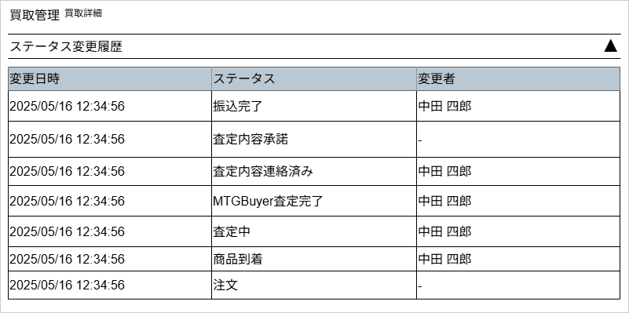
(1)

(2)
(3)
(4)

 | カスタマイズ説明
 | ・ | カスタマイズ要件
 |  | ・ | なし
 | ・ | カスタマイズ要件に記載の内容以外は現行踏襲とする

 | 処理概要（★はカスタマイズ項目）
 | ・ | ステータス変更履歴の取得
 |  | ・ | ステータス変更履歴を取得し、変更日時の降順に表示する

 | 識別ID |  |  | ラベル |  |  |  |  | 書式・制限 |  | 必須 |  | 最大文字数 または最大値 |  | 初期値 |  |  |  | 画面部品の説明
 | 1 |  |  | 開閉アイコン(▲▼) |  |  |  |  | リンク |  | - |  | - |  | - |  |  |  | 変更履歴一覧表の表示/非表示を切り替える
 | 2 |  |  | 変更日時 |  |  |  |  | ラベル |  | - |  | - |  | - |  |  |  | -
 | 3 |  |  | ステータス |  |  |  |  | ラベル |  | - |  | - |  | - |  |  |  | 表示される内容については「ネット買取管理ステータス」シート参照
 | 4 |  |  | 変更者 |  |  |  |  | ラベル |  | - |  | - |  | - |  |  |  | -

 | レイアウト図
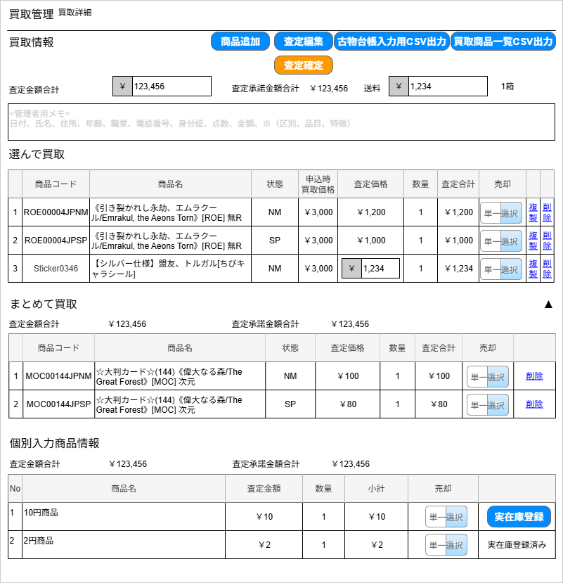
(1-1)
(1-2)
(1-3)
(1-4)
(1-5)
(1-6)
(1-7)
(1-9)
(1-11)
(1-12)
(1-13)
(1-13)
(1-14)
(1-15)
(1-16)
(1-17)
(1-18)
(1-19)
(2-1)
(2-2)
(3-4)
(3-5)
(3-6)
(3-7)
(3-8)
(3-1)
(3-2)
(2-4)
(2-3)
(3-3)
(2-5)
(2-6)
(2-7)
(2-8)
(2-9)
(2-10)
(2-11)
(1-8)
(3-9)
(1-20)
サプライ品の金額と数量、売却以外は編集不可とする
商品追加はサプライ品のみ
（下記図のグレーの部分は編集不可）

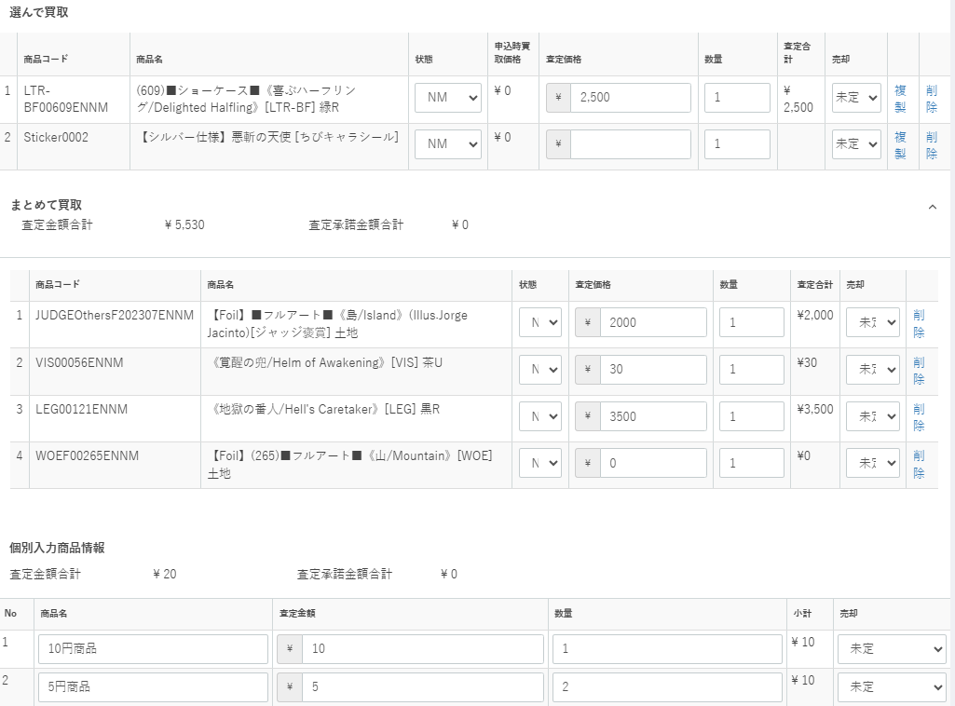
カードは編集不可

(1-10)

 | カスタマイズ説明
 | 現行の買取情報編集機能をベースに下記カスタマイズを行う

 | 商品登録について
 |  | ・カードについては登録不可とし、サプライ品のみ登録可能とする。
 |  |  | ※えらんで買取の時にサプライ品がMTGBuyerから登録できないため

 | カスタマイズ処理概要

 | ・ | 画面表示
 |  | ・ | 初期表示時は、編集可能な項目については非活性のテキストフォームまたはセレクトボックスとして表示される
 |  | ・ | まとめて買取は査定金額合計、査定承諾金額合計のみ表示し、明細はまとめて買取の開閉リンクを押下した際にサーバから取得する
 |  |  | （まとめて買取は件数が多いことがあるため、初期表示が遅くならないようにする）
 |  | ・ | 選んで買取、個別入力商品情報は初期表示時に取得する

 | ・ | 商品追加ボタン
 |  | ・ | 商品追加ボタンを押下すると、商品追加モーダルを開く
 |  | ★ | 商品追加モーダルで検索可能なのはサプライ品のみとする
 |  | ・ | 商品追加を行うと選んで買取に商品が追加される（保存ボタンを押下するまでは確定ではない）

 | ・ | 査定編集ボタン
 |  | ・ | 査定編集ボタンを押下すると、買取情報の中で編集可能なもののみ編集可能フォームとして表示される
 |  | ★ | 現行では選んで買取、まとめて買取の「状態」「査定価格」「数量」「売却」と個別入力商品情報の「商品名」「査定価格」「数量」「売却」を変更できるが
 |  |  | リニューアル後は選んで買取のサプライ品の査定価格、数量、売却のみ変更可能とする |  |  |  |  |  |  |  |  |  |  |  |  |  |  |  |  |  |  |  |  | 2026/5/19木村：数量も編集可能に変更
 |  |  | （基本的にはすべてMTGBuyerで査定を終える想定だが、サプライのみMTGBuyerでは査定できず、選んで買取に商品を追加したり、登録済みの選んで買取の査定価格を
 |  |  | 入力したりする必要があるため）
 |  | ・ | 送料、メモ、売却についてはこれまで通り変更可能とする
 |  | ・ | 査定編集ボタンを押下すると、ボタンの名称が査定確定ボタンに変更される
 |  |  | ・ | 編集が終わったら査定確定ボタンを押下すると、編集不可状態となるが、保存ボタンを押下するまでは変更内容は反映されない

 | ・ | 削除、複製リンク
 |  | ・ | 選んで買取にある複製、削除リンク、まとめて買取にある削除リンクは現行では押下すると複製や削除が即時で反映される
 |  | ★ | MTGBuyerで査定を終える前提のため、複製リンクは不要とする。サプライ品のみ削除可能とする。 |  |  |  |  |  |  |  |  |  |  |  |  |  |  |  |  |  |  |  |  | 2026/5/19木村：サプライ品のみ削除可能に変更

 | ★ | 個別入力商品の実在庫登録状況を管理できるようにする（未登録在庫についての要件）
 |  | ・ | 実在庫登録が可能なのは「査定内容承諾、簡易書留送付済み、振込依頼済み、振込完了、振込失敗、未登録在庫あり、入庫待ち」ステータスの場合のみ。 |  |  |  |  |  |  |  |  |  |  |  |  |  |  |  |  |  |  |  |  | 2026/4/30木村：登録可能なステータスを査定承諾〜入庫待ちまで拡張
 |  | ・ | 個別入力商品について、商品・商品規格がない状態であるため、商品・商品規格を登録したのち、実在庫登録ボタンを押下し実在庫登録を行う
 |  |  | ・ | 実在庫登録ボタンを押下すると、商品検索モーダルを開き、実在庫として登録する商品を選択する
 |  |  | ・ | 商品追加モーダルの仕様については店頭買取管理の商品追加モーダルと同仕様とする
 |  |  | ・ | 商品選択を行ったら、実在庫情報に商品コード/実際に買取を行った買取単価/実際に買取を行った買取小計/実際に買取を行った数量を登録する
 |  |  | ・ | 個別入力商品情報には選択した商品コードを登録する
 |  |  | ・ | 実在庫登録状況を「実在庫登録済み」にする

 |  |  |  |  | 個別入力商品に持っている情報 |  |  |  |  |  |  |  |  |  |  | 個別入力商品をもとに実在庫情報に登録する内容
 |  |  |  |  |  | 項目名 |  | 説明 |  |  |  |  |  |  |  | 項目名 |  | 説明
 |  |  |  |  |  | 商品名 |  | MTGBuyerで入力した商品名 |  |  |  |  |  |  |  | 商品コード |  | 実在庫情報登録で選択した商品の商品コード
 |  |  |  |  |  | 買取金額 |  | MTGBuyerで入力した金額、単価 |  |  |  |  |  |  |  | 買取金額 |  | 個別入力商品情報を引き継ぎ
 |  |  |  |  |  | 個数 |  | MTGBuyerで入力した個数 |  |  |  |  |  |  |  | 買取小計 |  | 個別入力商品情報の買取金額×個数
 |  |  |  |  |  |  |  |  |  |  |  |  |  |  |  | 個数 |  | 個別入力商品情報を引き継ぎ
 |  |  |  |  |  |  |  |  |  |  |  |  |  |  |  | ※実在庫情報の修正等で適切に原価の移動を行うため小計を保持するようにする

 |  | ・ | 個別入力商品内に1つでも実在庫登録済みでない商品が存在する場合、買取のステータスを「未登録在庫あり」にする
 |  | ・ | 個別入力商品内の商品がすべて実在庫登録済みの場合、買取のステータスを「入庫待ち」にする

 | ★ | 古物台帳入力用CSV出力
 |  | ・ | CSV出力から名称変更を行う
 |  | ・ | 出力内容は現行と同様、古物台帳入力用CSVの内容とする

 | ・ | 買取商品一覧CSV出力
 |  | ・ | 出力内容は現行と同様、買取商品一覧CSVの内容とする

 | 識別ID |  |  | ラベル |  |  |  |  | 書式・制限 |  | 必須 |  | 最大文字数 または最大値 |  | 初期値 |  |  |  | 画面部品の説明
 | 買取情報/選んで買取
 | 1-1 |  |  | 商品追加 |  |  |  |  | ボタン |  | - |  | - |  | - |  |  |  | 押下すると、商品追加モーダルを表示
 | 1-2 |  |  | 査定編集/査定確定 |  |  |  |  | ボタン |  | - |  | - |  | - |  |  |  | 初期表示は「査定編集」。 押下するとボタンが「査定確定」に切り替わって、送料、選んで買取、まとめて買取、個別入力商品情報が編集可能となる。 再度押下するとボタンが「査定編集」に切り替わって、送料、買取情報、選んで買取、まとめて買取、個別入力商品情報が編集不可となる。
 | 1-3 |  |  | 古物台帳入力用CSV出力 |  |  |  |  | ボタン |  | - |  | - |  | - |  |  |  | 押下すると、当該買取の「古物台帳入力用CSV」がダウンロードされる。 CSVの項目はシート「古物台帳入力用CSV項目」を参照。
 | 1-4 |  |  | 買取商品一覧CSV出力 |  |  |  |  | ボタン |  | - |  | - |  | - |  |  |  | 押下すると、当該買取の「買取商品一覧CSV」がダウンロードされる。 CSVの項目はシート「買取商品一覧CSV出力項目」を参照。
 | 1-5 |  |  | 査定金額合計 |  |  |  |  | 半角数字 |  | - |  | - |  | - |  |  |  | 編集不可。選んで買取、まとめて買取、個別入力商品情報の各商品に設定されている査定額×数量を合計した値がセットされる
 | 1-6 |  |  | 査定承諾金額合計 |  |  |  |  | ラベル |  | - |  | - |  | - |  |  |  | 編集不可。選んで買取、まとめて買取、個別入力商品情報の各商品に設定されている「売却する」の査定額×数量を合計した値がセットされる
 | 1-7 |  |  | 送料 |  |  |  |  | 半角数字 |  | - |  | - |  | - |  |  |  | 査定編集時に設定可能となる
 | 1-8 |  |  | 管理者用メモ |  |  |  |  | 半角・全角 |  | - |  | - |  | -
 | 1-9 |  |  | 箱数 |  |  |  |  | ラベル |  | - |  | - |  | -
 | 1-10 |  |  | No. |  |  |  |  | ラベル |  | - |  | - |  | - |  |  |  | 登録されている商品に対する1からの連番
 | 1-11 |  |  | 商品コード |  |  |  |  | ラベル |  | - |  | - |  | -
 | 1-12 |  |  | 商品名 |  |  |  |  | ラベル |  | - |  | - |  | -
 | 1-13 |  |  | 状態 |  |  |  |  | 半角数字 |  | - |  | - |  | - |  |  |  | 現行では編集可能だが、編集不可に変更する
 | 1-14 |  |  | 申込時買取価格 |  |  |  |  | ラベル |  | - |  | - |  | -
 | 1-15 |  |  | 査定価格 |  |  |  |  | 数値 |  | - |  | - |  | - |  |  |  | 査定編集時にサプライのみ設定可能となる
 | 1-16 |  |  | 数量 |  |  |  |  | 数値 |  | - |  | - |  | - |  |  |  | 査定編集時にサプライのみ設定可能となる |  |  |  |  | 2026/5/19木村：サプライ品のみ編集可能に変更
 | 1-17 |  |  | 査定合計 |  |  |  |  | - |  | - |  | - |  | - |  |  |  | 査定価格×数量の値を自動セット
 | 1-18 |  |  | 売却 |  |  |  |  | 数値 |  | - |  | - |  | - |  |  |  | 査定編集時に設定可能となる 空欄: 未定 1:する 0: しない
 | 1-19 |  |  | 複製 |  |  |  |  | リンク |  | - |  | - |  | - |  |  |  | リンク押下でポップアップを表示 「[商品名]を を複製してもよろしいですか？」 「OK」をクリックすると、当該の商品を一覧に追加する リニューアルで削除する
 | 1-20 |  |  | 削除 |  |  |  |  | リンク |  | - |  | - |  | - |  |  |  | サプライ品のみ表示する。リンク押下でポップアップを表示 「[商品名]を を削除してもよろしいですか？」 「OK」をクリックすると、当該の商品を一覧から除去する リニューアルで削除する |  |  |  |  | 2026/5/19木村：サプライ品のみ削除可能に変更
 | まとめて買取
 | 2-1 |  |  | 査定金額合計 |  |  |  |  | ラベル |  | - |  | - |  | - |  |  |  | 編集不可。まとめて買取の各商品に設定されている査定額×数量を合計した値がセットされる
 | 2-2 |  |  | 査定承諾金額合計 |  |  |  |  | ラベル |  | - |  | - |  | - |  |  |  | 編集不可。まとめて買取の各商品に設定されている「売却する」の査定額×数量を合計した値がセットされる
 | 2-3 |  |  | No. |  |  |  |  | ラベル |  | - |  | - |  | - |  |  |  | 登録されている商品に対する1からの連番
 | 2-4 |  |  | 商品コード |  |  |  |  | ラベル |  | - |  | - |  | -
 | 2-5 |  |  | 商品名 |  |  |  |  | ラベル |  | - |  | - |  | -
 | 2-6 |  |  | 状態 |  |  |  |  | 半角数字 |  | - |  | - |  | - |  |  |  | 現行では編集可能だが、編集不可に変更する
 | 2-7 |  |  | 査定価格 |  |  |  |  | 数値 |  | - |  | - |  | - |  |  |  | 現行では編集可能だが、編集不可に変更する
 | 2-8 |  |  | 数量 |  |  |  |  | 数値 |  | - |  | - |  | - |  |  |  | 現行では編集可能だが、編集不可に変更する
 | 2-9 |  |  | 査定合計 |  |  |  |  | ラベル |  | - |  | - |  | - |  |  |  | 査定価格×数量の値を自動セット
 | 2-10 |  |  | 売却 |  |  |  |  | 数値 |  | - |  | - |  | - |  |  |  | 査定編集時に設定可能となる 空欄: 未定 1:する 0: しない
 | 2-11 |  |  | 削除 |  |  |  |  | リンク |  | - |  | - |  | - |  |  |  | リンク押下でポップアップを表示 「[商品名]を を削除してもよろしいですか？」 「OK」をクリックすると、当該の商品を一覧から除去する リニューアルで削除する
 | 個別入力商品情報
 | 3-1 |  |  | 査定金額合計 |  |  |  |  | 半角・全角 |  | - |  |  |  |  |  |  |  | 編集不可。個別入力商品情報の各商品に設定されている査定額×数量を合計した値がセットされる
 | 3-2 |  |  | 査定承諾金額合計 |  |  |  |  | 数値 |  | - |  |  |  |  |  |  |  | 編集不可。個別入力商品情報の各商品に設定されている「売却する」の査定額×数量を合計した値がセットされる
 | 3-3 |  |  | No. |  |  |  |  | ラベル |  | - |  |  |  |  |  |  |  | 登録されている商品に対する1からの連番
 | 3-4 |  |  | 商品名 |  |  |  |  | ラベル |  | - |  |  |  |  |  |  |  | 現行では編集可能だが、編集不可に変更する
 | 3-5 |  |  | 査定金額 |  |  |  |  | 数値 |  | - |  |  |  |  |  |  |  | 現行では編集可能だが、編集不可に変更する
 | 3-6 |  |  | 数量 |  |  |  |  | 数値 |  | - |  |  |  |  |  |  |  | 現行では編集可能だが、編集不可に変更する
 | 3-7 |  |  | 小計 |  |  |  |  | ラベル |  | - |  |  |  |  |  |  |  | 査定金額×数量の値を自動セット
 | 3-8 |  |  | 売却 |  |  |  |  | 半角・全角 |  | - |  |  |  |  |  |  |  | 査定編集時に設定可能となる 空欄: 未定 1:する 0: しない
 | 3-9 |  |  | 実在庫登録 |  |  |  |  | ボタン/ラベル |  | - |  | - |  | ボタン |  |  |  | ・実在庫登録を行っていない場合は実在庫登録ボタンを表示する ・実在庫が登録済みの場合は、実在庫登録済みという文言を表示する

 | レイアウト図
店頭買取と同様の実在庫情報をネット買取でも実装する
内容は編集権限以外は全く同様（店頭買取は編集権限のある店舗の実在庫情報しか編集できないが、ネット買取はネット買取に権限のあるユーザが編集可能）の仕様のため、店頭買取の仕様を参照 ネット買取のみ ステータスが査定内容承諾、簡易書留送付済み、振込依頼済み、振込完了、振込失敗、未登録在庫あり、入庫待ちの場合のみ実在庫情報の登録が可能。（査定承諾前ステータス、入庫済み、キャンセル済みは不可） 上記以外のの場合は更新できない旨エラーメッセージを表示する。

 | カスタマイズ説明

 | 処理概要（★はカスタマイズ項目）
 |  |  |  |  |  |  |  |  |  |  |  |  |  |  |  |  |  |  |  |  |  |  |  | 2026/4/30木村：査定内容承諾以降に実在庫の操作を可能とする。

 | 識別ID |  |  | ラベル |  |  |  |  | 書式・制限 |  | 必須 |  | 最大文字数 または最大値 |  | 初期値 |  |  |  | 画面部品の説明

 | レイアウト図
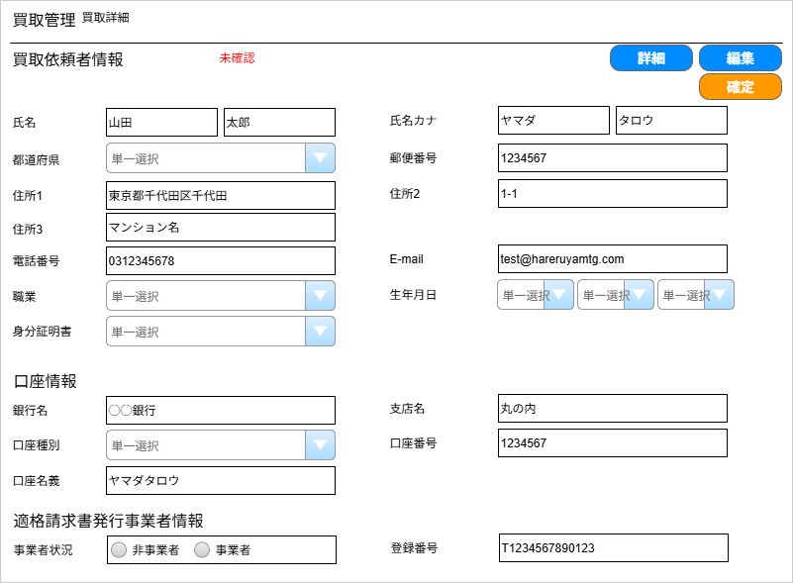
(1-1)
(1-2)
(1-3)
(1-3)
(1-4)
(1-5)
(1-6)
(1-7)
(1-8)
(1-9)
(1-10)
(1-11)
(1-12)
(1-14)
(1-13)
(1-16)
(1-17)
(1-18)
(1-15)
(2-1)
(2-2)
(2-3)
(2-4)
(2-5)
(3-1)
(3-2)
(1-19)

 | カスタマイズ説明
 | ・ | カスタマイズ要件
 |  | ・ | なし
 | ・ | カスタマイズ要件に記載の内容以外は現行踏襲とする

 | 処理概要（★はカスタマイズ項目）
 | ・ | 買取依頼者情報、口座情報、適格請求書事業者情報を表示、編集する
 | ★ | 住所3を追加する

 | 識別ID |  |  | ラベル |  |  |  |  | 書式・制限 |  | 必須 |  | 最大文字数 または最大値 |  | 初期値 |  |  |  | 画面部品の説明
 | 買取依頼者情報
 | 1-1 |  |  | 本人確認ステータス |  |  |  |  | ラベル |  | - |  | - |  | - |  |  |  | 当該の会員情報「本人確認ステータス」を表示
 | 1-2 |  |  | 詳細 |  |  |  |  | ボタン |  | - |  | - |  | - |  |  |  | 押下すると当該会員情報に遷移する
 | 1-3 |  |  | 編集/確定 |  |  |  |  | ボタン |  | - |  | - |  | - |  |  |  | 初期表示は「編集」。 押下するとボタンが「確定」に切り替わって、買取依頼者情報、口座情報、適格請求書発行事業者情報が編集可能となる。 再度押下するとボタンが「編集」に切り替わって、買取依頼者情報、口座情報、適格請求書発行事業者情報が編集不可となる。
 | 1-4 |  |  | 氏名(姓) |  |  |  |  | 数値 |  | 〇 |  | - |  | -
 | 1-5 |  |  | 氏名(名) |  |  |  |  | 数値 |  | 〇 |  | - |  | -
 | 1-6 |  |  | 氏名カナ(姓) |  |  |  |  | 半角・全角 |  | 〇 |  | - |  | -
 | 1-7 |  |  | 氏名カナ(名) |  |  |  |  | 半角・全角 |  | 〇 |  | - |  | -
 | 1-8 |  |  | 都道府県 |  |  |  |  | 数値 |  | - |  | - |  | - |  |  |  | 選択肢: 「マスターデータ / 都道府県名」で設定された値
 | 1-9 |  |  | 郵便番号 |  |  |  |  | 半角数字 |  | 〇 |  | - |  | -
 | 1-10 |  |  | 住所1 |  |  |  |  | 半角・全角 |  | 〇 |  | - |  | -
 | 1-11 |  |  | 住所2 |  |  |  |  | 半角・全角 |  | 〇 |  | - |  | -
 | 1-12 |  |  | 住所3 |  |  |  |  | 半角・全角 |  | - |  | - |  | -
 | 1-13 |  |  | 電話番号 |  |  |  |  | 半角数字 |  | - |  | 11 |  | -
 | 1-14 |  |  | E-mail |  |  |  |  | 半角英数記号 |  | 〇 |  | - |  | - |  |  |  | メールアドレスのチェック
 | 1-15 |  |  | 職業 |  |  |  |  | 数値 |  | 〇 |  | - |  | - |  |  |  | 選択肢: 「マスターデータ管理 / 職業」で設定された値
 | 1-16 |  |  | 生年月日(年) |  |  |  |  | 数値 |  | 〇 |  | 4 |  | - |  |  |  | 選択肢: 1905から今年
 | 1-17 |  |  | 生年月日(月) |  |  |  |  | 数値 |  | 〇 |  | 2 |  | - |  |  |  | 選択肢: 1から12
 | 1-18 |  |  | 生年月日(日) |  |  |  |  | 数値 |  | 〇 |  | 2 |  | - |  |  |  | 選択肢: 1から31
 | 1-19 |  |  | 身分証明書 |  |  |  |  | 数値 |  | - |  | - |  | - |  |  |  | 選択肢: 未登録 自動車運転免許証 パスポート 健康保険被保険者証 外国人登録証明書 住民基本台帳カード 学生証、会社員証 身体障害者手帳 マイナンバーカード
 | 口座情報
 | 2-1 |  |  | 銀行名 |  |  |  |  | 半角・全角 |  | 〇 |  | - |  | -
 | 2-2 |  |  | 支店名 |  |  |  |  | 半角・全角 |  | 〇 |  | - |  | -
 | 2-3 |  |  | 口座種別 |  |  |  |  | 数値 |  | 〇 |  | - |  | - |  |  |  | 選択肢: 普通 当座 貯蓄
 | 2-4 |  |  | 口座番号 |  |  |  |  | 数値 |  | 〇 |  | 7 |  | -
 | 2-5 |  |  | 口座名義 |  |  |  |  | 半角・全角 |  | 〇 |  | - |  | -
 | 口座情報
 | 3-1 |  |  | 事業者情報 |  |  |  |  | 数値 |  | - |  | - |  | - |  |  |  | 0: 非事業者 1:事業者
 | 3-2 |  |  | 事業者番号 |  |  |  |  | 半角英数 |  | ※ |  | 14文字 |  | - |  |  |  | ※識別ID:3-1「事業者情報」で「事業者」を選択している場合は必須 "T"+13ケタの数字

手動メール通知(入力画面)
ドキュメント名 |  |  |  |  | ネット買取管理 基本設計書 |  |  |  | セクション
プロジェクト名 |  |  |  |  | サイトリニューアル |  |  |  | 作成者 |  | 城下 |  | 作成日 | 2025-05-21 | 更新者 | 石川 | 更新日 | 2025-09-20

機能No |  |  | M07-04 |  | 機能名 |  | 手動メール通知(入力画面) |  |  |  |  |  | 概要 | 一覧画面・詳細画面で選択した買取の依頼者に対してメール送信を行う。

 | レイアウト図
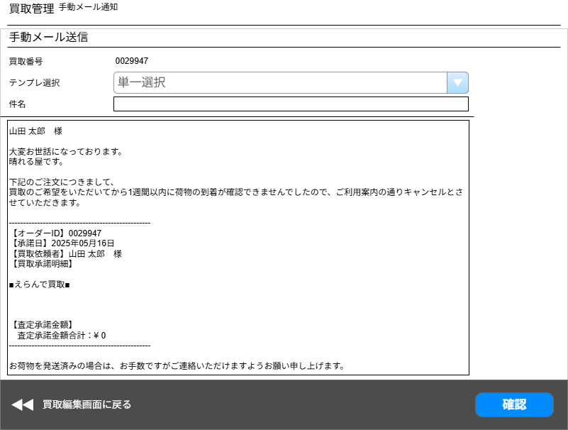

(1)

(2)
(3)

(4)

(5)
(6)

 | カスタマイズ説明
 | 手動メール送信の送信前プレビュー機能
 |  | ・手動メール送信時にメール送信確認画面でプレビューを行う。
 | ・ | カスタマイズ要件に記載の内容以外は現行踏襲とする

 | 処理概要（★はカスタマイズ項目）
 | ・ | 手動メール送信の送信前プレビュー機能
 |  | ※EC-CUBE標準機能「受注管理/メール通知」を流用
 |  |  | 流用元URL: /admin/order/[受注ID]/mail
 | ・ | 確認ボタン押下時、フォーム内容の入力チェックをサーバ側で行う

 | 識別ID |  |  | ラベル |  | 書式・制限 |  | 必須 |  | 最大文字数 または最大値 |  | 初期値 |  | 画面部品の説明
 | 1 |  |  | 買取番号 |  | 数値 |  | - |  |  |  |  |  | 前画面から引き継いだ買取番号
 | 2 |  |  | テンプレ選択 |  | 数値 |  | ◯ |  |  |  |  |  | 選択すると画面を更新して、当該のテンプレートを呼び出す ※テンプレートの各種情報はDB上のテーブル"mail_template"に登録されている
 | 3 |  |  | 件名 |  | 半角・全角 |  | ◯ |  |  |  |  |  | 識別ID:2「テンプレ選択」が未選択の場合は初期値を空欄にする 選択されている場合は、選ばれたテンプレートの件名を初期セットする
 | 4 |  |  | メール本文 |  | 半角・全角 |  | ◯ |  |  |  |  |  | 識別ID:2「テンプレ選択」が未選択の場合は初期値を空欄にする 選択されている場合は、選ばれたテンプレートのメール本文を初期セットする
 | 5 |  |  | 買取編集画面へ戻る |  | リンク |  | - |  |  |  |  |  | 当該の買取情報編集画面へ遷移する
 | 6 |  |  | 確認 |  | ボタン |  | - |  |  |  |  |  | カスタマイズ対応、ボタンのラベルを「確認」に変更。ボタン押下で「手動メール通知(確認画面)」へ遷移する

【新規】手動メール通知(確認画面)
ドキュメント名 |  |  |  |  | ネット買取管理 基本設計書 |  |  |  | セクション
プロジェクト名 |  |  |  |  | サイトリニューアル |  |  |  | 作成者 |  | 城下 |  | 作成日 | 2025-05-21 | 更新者 | 石川 | 更新日 | 2025-09-20

機能No |  |  | M07-04 |  | 機能名 |  | 【新規】手動メール通知(確認画面) |  |  |  |  |  | 概要 | 一覧画面・詳細画面で選択した買取の依頼者に対してメール送信を行う。

 | レイアウト図
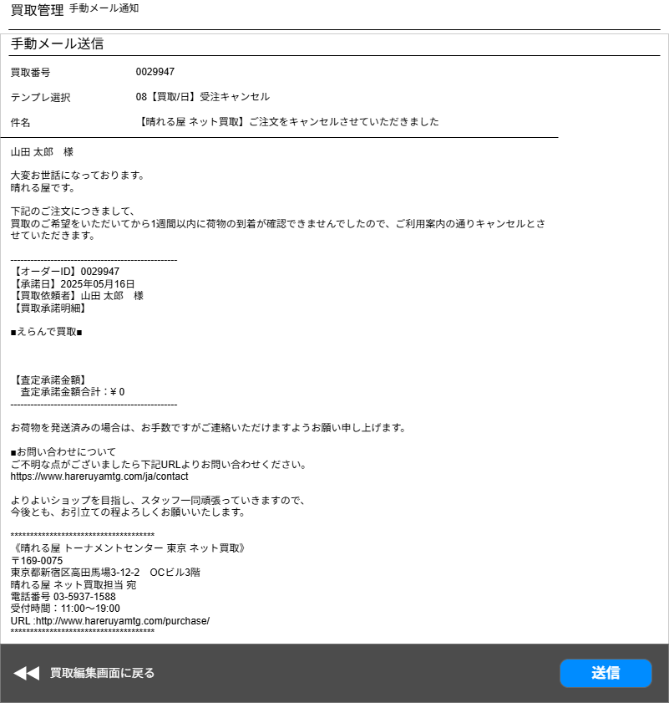

(1)

(2)
(3)

(4)

(5)
(6)

 | カスタマイズ説明
 | 手動メール送信の送信前プレビュー機能
 |  | ・手動メール送信時にメール送信確認画面でプレビューを行う。
 | ・ | カスタマイズ要件に記載の内容以外は現行踏襲とする

 | 処理概要（★はカスタマイズ項目）
 | ・ | 手動メール送信の送信前プレビュー機能
 |  | ※EC-CUBE標準機能「受注管理/メール通知」を流用
 |  |  | 流用元URL: /admin/order/[受注ID]/mail
 | ・ | 確認ボタン押下時、フォーム内容の入力チェックをサーバ側で行う

 | 識別ID |  |  | ラベル |  | 書式・制限 |  | 必須 |  | 最大文字数 または最大値 |  | 初期値 |  | 画面部品の説明
 | 1 |  |  | 買取番号 |  | 数値 |  | - |  |  |  |  |  | 前画面から引き継いだ買取番号
 | 2 |  |  | テンプレ選択 |  | 数値 |  | ◯ |  |  |  |  |  | 入力画面から引き継いだテンプレート名を出力
 | 3 |  |  | 件名 |  | 半角・全角 |  | ◯ |  |  |  |  |  | 入力画面から引き継いだ件名を出力
 | 4 |  |  | メール本文 |  | 半角・全角 |  | ◯ |  |  |  |  |  | 入力画面から引き継いだメール本文を出力
 | 5 |  |  | 手動メール通知入力画面へ戻る |  | ボタン |  | - |  |  |  |  |  | 手動メール通知入力画面へ遷移する |  |  |  |  | 2026/5/13木村：遷移先誤りを修正（買取編集→手動メール通知入力）
 | 6 |  |  | 送信 |  | ボタン |  | - |  |  |  |  |  | ボタン押下で、メール送信を実行 送信完了後、当該の買取情報編集画面に遷移する

【新規】買取商品履歴(検索入力)
ドキュメント名 |  |  |  |  | ネット買取管理機能 基本設計 |  |  |  | セクション
プロジェクト名 |  |  |  |  | サイトリニューアル |  |  |  | 作成者 |  | 石川 |  | 作成日 | 2025-09-22 | 更新者 | 石川 | 更新日 | 2025-09-22

機能No |  |  | M07-10 |  | 機能名 |  | 【新規】買取商品履歴(検索入力) |  |  |  |  |  | 概要 | 実在庫情報変更履歴の検索

 | レイアウト図
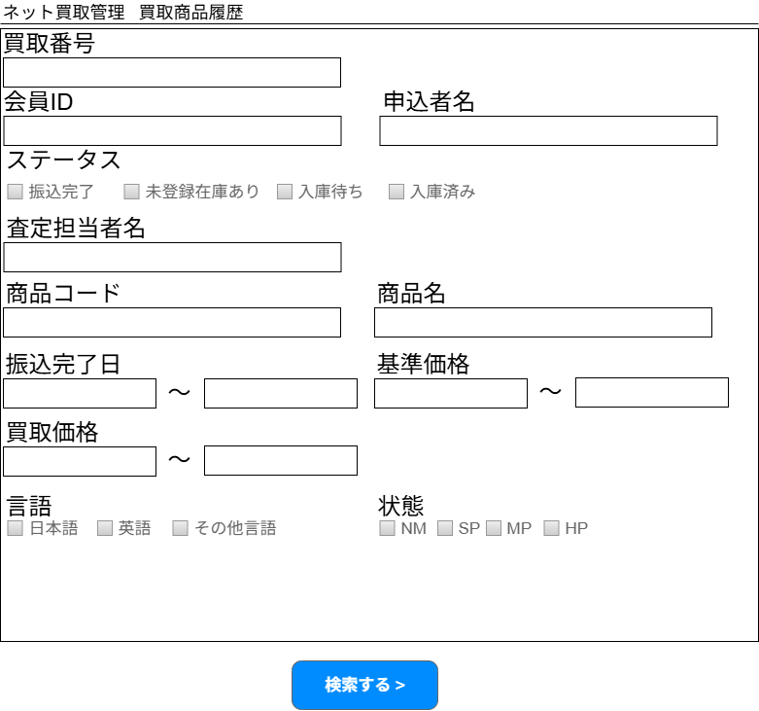
(1)

(2)
(3)

(4)

(5)

(6)
(7)

(8)
(9)
(10)
(11)

(12)
(13)

(14)
(15)

(16)

 | カスタマイズ説明
 | ・ | カスタマイズ要件
 |  | ・ | ネット買取にも実在庫情報を実装するため、履歴画面を追加する

 | 処理概要（★はカスタマイズ項目）
 | ・ | 会員ID検索
 |  | ・ | 完全一致検索とする

 | ・ | 申込者名検索
 |  | ・ | 買取一覧の申込者名検索と同仕様（以下記載の仕様）とする
 |  | ・ | 空白が含まれている場合（姓と名の間に空白等）空白で区切ったいずれかの入力が一致していれば検索結果に出力する
 |  | ・ | 申込者姓、申込者名、申込者姓カナ、申込者名カナに対して部分一致検索を行う

 | ・ | ステータス検索
 |  | ・ | 振込完了以降の、買取が成立したステータスを選択可能とする
 |  | ・ | チェックボックスで複数の状態をOR検索可能とする

 | ・ | 振込完了日
 |  | ・ | 振込が完了した日を買取が成立した日とみなし、検索項目とする

 | ・ | 基準価格検索
 |  | ・ | 販売価格検索は基準価格検索にする

 | ・ | 買取価格検索
 |  | ・ | 買取一覧では買取情報の合計金額に対する検索だが、買取商品履歴では買取情報の明細に対する検索を行う
 |  | ・ | 商品に設定されている買取価格ではなく、実際に買い取った価格を検索する

 | 識別ID |  |  | ラベル |  | 書式・制限 |  | 必須 |  | 最大値 |  | 初期値 |  | 画面部品の説明
 | 1 |  |  | 買取番号 |  | 半角数字(整数) |  | - |  | - |  | - |  | 完全一致
 | 2 |  |  | 会員ID |  | 半角数字(整数) |  | - |  |  |  | - |  | 追加
 | 3 |  |  | 申込者名 |  | 全角・半角 |  | - |  | - |  | - |  | 部分一致
 | 4 |  |  | ステータス |  | 複数選択(チェックボックス) |  | - |  | - |  | - |  | ・振込完了以降の、買取が成立したステータスを選択可能とする
 | 5 |  |  | 査定担当者名 |  | 全角・半角 |  | - |  | - |  | - |  | 部分一致
 | 6 |  |  | 商品コード |  | 全角・半角 |  | - |  | - |  | - |  | 完全一致
 | 7 |  |  | 商品名 |  | 全角・半角 |  | - |  | - |  | - |  | 部分一致
 | 8 |  |  | 振込完了日(From) |  | 日付(yyyy/mm/dd) |  | - |  | - |  | - |  | -
 | 9 |  |  | 振込完了日(To) |  | 日付(yyyy/mm/dd) |  | - |  | - |  | - |  | -
 | 10 |  |  | 基準価格(From) |  | 半角数字(整数) |  | - |  | - |  | - |  | -
 | 11 |  |  | 基準価格(To) |  | 半角数字(整数) |  | - |  | - |  | - |  | -
 | 12 |  |  | 買取価格(From) |  | 半角数字(整数) |  | - |  | - |  | - |  | -
 | 13 |  |  | 買取価格(To) |  | 半角数字(整数) |  | - |  | - |  | - |  | -
 | 14 |  |  | 言語 |  | 複数選択(チェックボックス) |  | - |  | - |  | - |  | -
 | 15 |  |  | 状態 |  | 複数選択(チェックボックス) |  | - |  | - |  | - |  | 追加
 | 16 |  |  | 検索する |  | ボタン |  | - |  | - |  | - |  | 検索実行する（買取商品履歴(検索結果)の内容を表示する）

【新規】買取商品履歴(検索結果)
ドキュメント名 |  |  |  |  | ネット買取管理機能 基本設計 |  |  |  | セクション
プロジェクト名 |  |  |  |  | サイトリニューアル |  |  |  | 作成者 |  | 石川 |  | 作成日 | 2025-09-22 | 更新者 | 石川 | 更新日 | 2025-09-22

機能No |  |  | M07-10 |  | 機能名 |  | 【新規】買取商品履歴(検索入力) |  |  |  |  |  | 概要 | 実在庫情報変更履歴の検索

 | レイアウト図
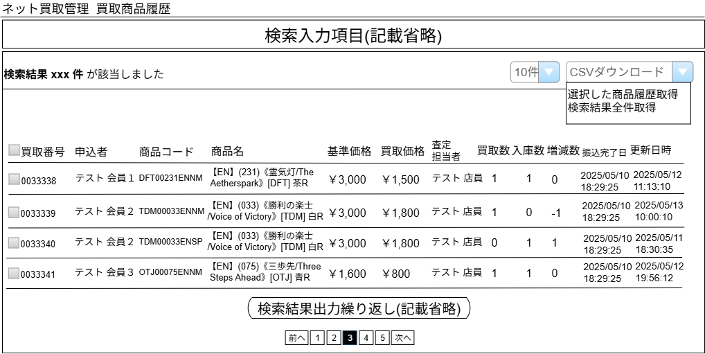

(1)
(2)
(3)

(4)
(5)
(6)
(7)
(8)
(9)
(10)
(11)
(12)
(13)
(14)
(15)
(16)

(17)

 | カスタマイズ説明
 | ・ | カスタマイズ要件
 |  | ・ | ネット買取にも実在庫情報を実装するため、履歴画面を追加する

 | 処理概要（★はカスタマイズ項目）
 | ・ | 出力内容は買取店舗以外は店頭買取と同一とする

 | ・ | CSV出力
 |  | ・ | 出力内容は買取店舗以外は店頭買取と同一とする

 | ・ | 検索結果は買取日時の降順、査定申込日時の降順に並ぶ
 | ・ | CSVの出力順も検索結果と同仕様

 | 識別ID |  |  | ラベル |  | 書式・制限 |  | 必須 |  | 最大値 |  | 初期値 |  | 画面部品の説明
 | 1 |  |  | 該当件数 |  | ラベル |  | - |  | - |  | -
 | 2 |  |  | 件数 |  | 単一選択 |  | - |  | - |  | - |  | 選択肢: 10件 50件 100件 300件 500件 1000件 2000件 10000件 12000件
 | 3 |  |  | CSVダウンロード |  | 単一選択 |  | - |  | - |  | - |  | ・選択した商品履歴取得 ・検索結果全件取得 ・CSVの出力内容は買取商品履歴CSV出力シート参照
 | 4 |  |  | CSVダウンロード対象 |  | チェックボックス |  | - |  | - |  | - |  | チェックを付けた買取情報がダウンロード対象となる
 | 5 |  |  | 買取番号 |  | ラベル |  | - |  | - |  | - |  | -
 | 6 |  |  | 申込者 |  | ラベル |  | - |  | - |  | - |  | 姓 + 半角空白 + 名
 | 7 |  |  | 商品コード |  | ラベル |  | - |  | - |  | - |  | -
 | 8 |  |  | 商品名 |  | ラベル |  | - |  | - |  | - |  | -
 | 9 |  |  | 基準価格 |  | ラベル |  | - |  | - |  | - |  | 現在の基準価格
 | 10 |  |  | 買取価格 |  | ラベル |  | - |  | - |  | - |  | 実際に買い取った価格
 | 11 |  |  | 査定担当者 |  | ラベル |  | - |  | - |  | - |  | -
 | 12 |  |  | 買取数 |  | ラベル |  | - |  | - |  | - |  | 買取情報に紐づく明細の数 個別入力商品の場合は実在庫情報に紐づく個別入力商品の数
 | 13 |  |  | 入庫数 |  | ラベル |  | - |  | - |  | - |  | 実在庫履歴の数量
 | 14 |  |  | 増減数 |  | ラベル |  | - |  | - |  | - |  | 変更後在庫-変更前在庫を増減数として表示する
 | 15 |  |  | 振込完了日 |  | ラベル |  | - |  | - |  | - |  | -
 | 16 |  |  | 更新日時 |  | ラベル |  | - |  | - |  | - |  | -
 | 17 |  |  | ページング |  | リンク |  | - |  | - |  | - |  | 該当ページに遷移する

別添資料_ネット買取管理ステータス
ドキュメント名 |  |  | ネット買取管理 基本設計書 |  | セクション
プロジェクト名 |  |  | サイトリニューアル |  | 作成者 | 城下 |  | 作成日 | 2025-05-21 | 更新者 | 石川 |  | 更新日 | 2025-09-20

 | ステータス一覧
 | 分類 | DB上のID | 表示名（管理画面） | 表示名（フロント画面） |  |  | 備考
 | 査定 | 1 | 注文 | 受付を完了しました。 20% |  |  | お客様がフロントからネット買取を申込した際のステータス
 |  | 2 | 商品到着 | 受付を完了しました。 20% |  |  | お客様から晴れる屋宛に買取商品が到着したら、管理画面からこのステータスに切り替える
 |  | 10 | 査定中● | 受付を完了しました。 20% |  |  | MTGBuyerで査定開始した際のステータス
 |  | 11 | 査定中断● | 受付を完了しました。 20% |  |  | MTGBuyerで査定中断した際のステータス
 |  | 12 | 査定再開● | 受付を完了しました。 20% |  |  | MTGBuyerで査定再開した際のステータス
 |  | 3 | MTGBuyer査定完了● | 受付を完了しました。 20% |  |  | MTGBuyerで査定完了した際のステータス
 |  | 13 | 査定内容連絡済み | 査定が完了しました。 50% |  |  | 手動メール通知でお客様宛に査定内容メールを送信したタイミングで 管理画面からこのステータスに切り替える
 |  | 4 | 査定内容承諾 | 買取査定を承諾しました。 80% |  |  | お客様がマイページから「買取承諾」を行うと、このステータスへ切り替わる
 | 払い出し | 5 | 簡易書留送付済み | 買取査定を承諾しました。 80% |  |  | 買取価格が1万円以上、かつ本人確認が未確認の場合、トレードチームからお客様へ簡易書留を送付 上記に該当する場合、管理画面からこのステータスへ切り替える
 |  | 6 | 振込依頼済み | 買取査定を承諾しました。 80% |  |  | トレードチームにてお客様の査定内容承諾を確認したら、経理チームへ振込依頼と同時に管理画面でこのステータスへ手動で切り替える
 |  | 7 | 振込完了 | 振込を完了しました。 100% |  |  | 経理チームから振込完了の連絡を受けたら、トレードチームにてこのステータスへ切り替える
 |  | 8 | 振込失敗 | 買取査定を承諾しました。 80% |  |  | このステータスについて、業務フローへの記載なし 経理チームで振込ができなかった際に利用
 | 入庫 | 15 | 未登録在庫あり★ | 振込を完了しました。 100% |  |  | 振込完了または買取詳細画面の在庫登録ボタン押下時に個別入力商品の中に一つでも在庫未登録の商品があれば未登録在庫ありにする
 |  | 16 | 入庫待ち★ | 振込を完了しました。 100% |  |  | 振込完了または買取詳細画面の在庫登録ボタン押下時に個別入力商品の中に一つでも在庫未登録の商品がなければ入庫待ちにする
 |  | 14 | 入庫済み（仕入れ完了） | 振込を完了しました。 100% |  |  | 手動で入庫済みにする or バッチにて自動的に入庫済みへ切り替える
 |  | 9 | キャンセル済み | キャンセルしました。 ％表示なし |  |  | 買取をキャンセルした際のステータス
 | ※●はMTGBuyerで変更するステータス
 | ※★は新しいステータス

 | 廃止ステータス
 | なし

ステータス
 | ステータスの流れ
 | 前提: MTGBuyerでのステータス変更時は必ずEC-CUBE側にステータス連携を行う |  |  |  |  |  |  |  |  |  |  | 凡例
注文
アクション

お客様: 買取商品発送

商品到着
MTGBuyer では以下のステータスの買取情報を取得する
2: 商品到着
10: 査定中
11: 査定中断
12: 査定再開

ECCUBE
MTGBuyer
査定中
査定対象商品連携
査定中断

査定再開

ECCUBE
査定結果連携
MTGBuyer
査定完了

ここで実在庫情報を登録する

査定内容連絡メール
手動メール通知

自動承諾
件名:
【晴れる屋 ネット買取】査定完了のご連絡

自動承諾
手動承諾
手動承諾

査定内容
連絡済み

査定内容承諾

査定1万円以上＆本人未確認
YES
お客様宛
簡易書留
発送
簡易書留

NO(査定1万円未満 or 本人確認済)

簡易書留
送付済み

簡易書留
受取確認

経理チームへ振込を依頼

お客様口座へ振込
振込依頼済み

お客様の
口座情報を確認
振込
正常
完了?
経理チームから
振込失敗の連絡を受領
NO
振込失敗

YES
経理チームから
振込完了の連絡を受領

振込完了
売却しない商品について、実在庫情報を削除する

未登録在庫あり
未登録在庫有無
未登録在庫の有無は振込完了時と、ネット買取詳細画面での実在庫登録ボタン押下時に判定する
有

無
入庫待ちと入庫済みのステータスを対象にして、棚戻し済みにできる
棚戻しはステータスでは管理せず、フラグで棚戻し済みかどうか管理する
入庫待ち

バッチ実行
バッチは入庫待ちのステータスを対象とする
バッチではなく手動入庫の場合は、未登録在庫の解消後、手動で入庫済みにする

入庫済み

